Hoja1

Cotización PC de Trabajo | Garantia

Tarjeta Madre Asus H61M-K SOCKET 1155 | 1 año
Procesador Intel Core i 3 3.3 GHZ 3MB CACHE LIGA 1155 | 1 año
Disco Duro 320 GB Seagate o Western Digital | 1 año
Memoria Ram 4 GB Kingston | 1 año
Samsung DVD | 6 Meses
Combo Logitech (Teclado Mause) MK 120 | 1 Mes
Monitor PIXXO 19 Pulgadas | 1 año
Gabinete ATX KEMEX | Sin garantia
BOCINAS GENIUS
VALOR TOTAL | $6,200.00
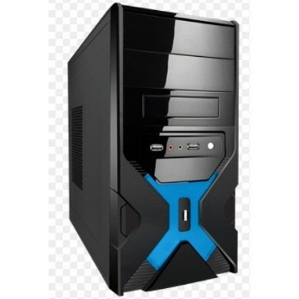

Nota ESTE EQUIPO CUENTA CON 6 PROCESADORES
ESTE EQUIPO TRABAJA MUY AGIL CON EL FUNCIONAMIENTO DE IMÁGENES , DATOS. Y VIDEOS

LA GARANTIA ES CON EL VENDEDOR

